2018_data
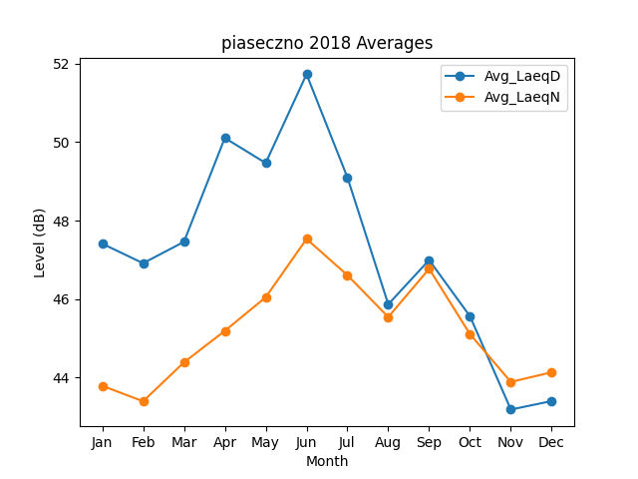
Month | Avg_LaeqD | Avg_LaeqN
1 | 47.410397144 | 43.789187561
2 | 46.912472319 | 43.394343571
3 | 47.457471177 | 44.386394648
4 | 50.104475415 | 45.188056525
5 | 49.466775577 | 46.044509668
6 | 51.728297395 | 47.53110862
7 | 49.098847552 | 46.608288924
8 | 45.86696194 | 45.541202993
9 | 46.994006875 | 46.770223878
10 | 45.560456111 | 45.105763517
11 | 43.184069352 | 43.888288815
12 | 43.400525601 | 44.133532596

